Hoja1
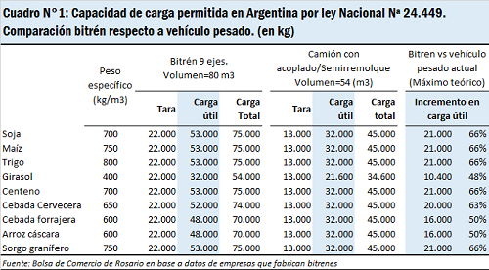
 |  |  | cupos=array[0..7][0..2] of Str |  |  | datos = array[0..7][0..2] of Int
 |  | COL | 0 | 1 | 2 | COL | 0 | 1 | 2
ARRAY: | productos |  | cupos |  |  |  | datos
FIL |  | FIL | patente | estado | producto | FIL | bruto | tara | neto
0 | maiz | 0 | qwe987 | P | maiz | 0 | 45 | 13 | 32
1 | trigo | 1 | asd654 | P | trigo | 1 | 44 | 14 | 30
2 | soja | 2 | zxc321 | P | soja | 2 | 41 | 13 | 28
 |  | 3 | ewq789 | P | soja | 3 | 45 | 12 | 33
 |  | 4 | dsa456 | P | soja | 4 | 45 | 14 | 31
 |  | 5 | cxz123 | P | maiz | 5 | 41 | 12 | 29
 |  | 6 | 1qa2ws | P | trigo | 6 | 40 | 13 | 27
 |  | 7 | 3ed4rf | P | trigo | 7 | 48 | 14 | 34

 | peso = array[0..2][0..3] of Int |  |  |  |  |  | pate=array[0..2][0..1] of Str
COL | 0 | 1 | 2 | 3 |  | COL | 0 | 1
FIL | Peso Neto | Mayor Carga | Menor Carga | Cont Camion |  | FIL | Pat. Mayor | Pat. Menor
0 |  |  |  |  |  | 0
1 |  |  |  |  |  | 1
2 |  |  |  |  |  | 2

ARRAY: | prod_a_cargar
FIL
0 | maiz
1 | trigo
2 | soja
3 | cebada
4 | girasol

